Data
Holdbarhet av |  | Retikulocytthemoglobin, Ret-He i kjøleskap

Tillatt bias | 1.0 | %, og tillatt totalfeil |  | 2.4 | %
0 | 32.7 | 31.9 | 31.5 | 32.8 | 32.8 | 31.1 | 34.7 | 34.9 | 35 | 32.1 | 35.2 | 33.3
12 | 33.7 | 31.7 | 31.5 | 32.7 | 32.9 | 31.1 | 34.6 | 34.2 | 35.1 | 31.4 | 35.4 | 33
24 | 33.5 | 32.2 | 31.3 | 32.7 | 32.9 | 31.2 | 34.3 | 34.6 | 35.4 | 31.7 | 35.6 | 33.2
36 | 33.6 | 32.5 | 31.5 | 32.9 | 32.3 | 30.9 | 35 | 34.4 | 35 | 31.5 | 35.5 | 33.2
48 | 33.3 | 32.4 | 31.9 | 32.7 | 32.8 | 31 | 34.9 | 33.9 | 35.3 | 31.9 | 35.4 | 33.1
60 | 32.9 | 31.7 | 31.2 | 32.7 | 32.2 | 31.3 | 34.6 | 34.2 | 35 | 31.4 | 35.3 | 33.3
72 | 33.5 | 32.5 | 31.5 | 32.8 | 32.8 | 31.4 | 34.6 | 34.5 | 35.1 | 31.5 | 35.6 | 33.5
84
 | Tid 0 | Tid 1 | Tid 2 | Tid 3 | Tid 4 | Tid 5 | Tid 6 | Tid 7 | Tid 8
Timer | 0 | 12 | 24 | 36 | 48 | 60 | 72 | 84
Prøve nr | Målte verdier
1 | 32.7 | 33.7 | 33.5 | 33.6 | 33.3 | 32.9 | 33.5
2 | 31.9 | 31.7 | 32.2 | 32.5 | 32.4 | 31.7 | 32.5
3 | 31.5 | 31.5 | 31.3 | 31.5 | 31.9 | 31.2 | 31.5
4 | 32.8 | 32.7 | 32.7 | 32.9 | 32.7 | 32.7 | 32.8
5 | 32.8 | 32.9 | 32.9 | 32.3 | 32.8 | 32.2 | 32.8
6 | 31.1 | 31.1 | 31.2 | 30.9 | 31 | 31.3 | 31.4
7 | 34.7 | 34.6 | 34.3 | 35 | 34.9 | 34.6 | 34.6
8 | 34.9 | 34.2 | 34.6 | 34.4 | 33.9 | 34.2 | 34.5
9 | 35 | 35.1 | 35.4 | 35 | 35.3 | 35 | 35.1
10 | 32.1 | 31.4 | 31.7 | 31.5 | 31.9 | 31.4 | 31.5
11 | 35.2 | 35.4 | 35.6 | 35.5 | 35.4 | 35.3 | 35.6
12 | 33.3 | 33 | 33.2 | 33.2 | 33.1 | 33.3 | 33.5
13 | 32.7 | 32.3 | 32.8 | 32.6 | 32.5 | 32.7 | 33
14 | 34.1 | 34 | 34.3 | 34.5 | 34.2 | 34.2 | 34.3
15 | 32.4 | 32.4 | 32.6 | 32.5 | 32.8 | 32.8 | 32.5
16 | 31.9 | 32.1 | 32.3 | 32.2 | 31.9 | 32.4 | 32.2
17 | 32.2 | 31.4 | 31.7 | 32 | 32.2 | 32.9 | 32.5
18 | 33.9 | 33.9 | 33.7 | 33.8 | 33.6 | 34 | 33.8
19 | 34 | 33.8 | 34.8 | 34.7 | 34.9 | 35.2 | 34.7
20 | 34.6 | 34 | 34.2 | 34.5 | 34.1 | 34.5 | 33.9
21
22
23
24
25
26
27
28
29
30
31
32
33 |  |  |  |  |  |  |  |  |  | Figur 1. Hver linje representerer måleverdiene for en enkelt prøve.
34
35
36
37
38
39
40
41
42
43
44
45
46
47
48
49
50

 | Prosent (blå tall er større enn tillatt totalfeil)

0 | 100.00 | 100.00 | 100.00 | 100.00 | 100.00 | 100.00 | 100.00 | 100.00 | 100.00 | 100.00 | 100.00 | 100.00
12 | 103.06 | 99.37 | 100.00 | 99.70 | 100.30 | 100.00 | 99.71 | 97.99 | 100.29 | 97.82 | 100.57 | 99.10
24 | 102.45 | 100.94 | 99.37 | 99.70 | 100.30 | 100.32 | 98.85 | 99.14 | 101.14 | 98.75 | 101.14 | 99.70
36 | 102.75 | 101.88 | 100.00 | 100.30 | 98.48 | 99.36 | 100.86 | 98.57 | 100.00 | 98.13 | 100.85 | 99.70
48 | 101.83 | 101.57 | 101.27 | 99.70 | 100.00 | 99.68 | 100.58 | 97.13 | 100.86 | 99.38 | 100.57 | 99.40
60 | 100.61 | 99.37 | 99.05 | 99.70 | 98.17 | 100.64 | 99.71 | 97.99 | 100.00 | 97.82 | 100.28 | 100.00
72 | 102.45 | 101.88 | 100.00 | 100.00 | 100.00 | 100.96 | 99.71 | 98.85 | 100.29 | 98.13 | 101.14 | 100.60
84 | 0.00 | 0.00 | 0.00 | 0.00 | 0.00 | 0.00 | 0.00 | 0.00 | 0.00 | 0.00 | 0.00 | 0.00
 | 0.00 | 0.00 | 0.00 | 0.00 | 0.00 | 0.00 | 0.00 | 0.00 | 0.00 | 0.00 | 0.00 | 0.00
Prøve nr | Tid 0 | Tid 1 | Tid 2 | Tid 3 | Tid 4 | Tid 5 | Tid 6 | Tid 7 | Tid 8
1 | 100.00 | 103.06 | 102.45 | 102.75 | 101.83 | 100.61 | 102.45
2 | 100.00 | 99.37 | 100.94 | 101.88 | 101.57 | 99.37 | 101.88
3 | 100.00 | 100.00 | 99.37 | 100.00 | 101.27 | 99.05 | 100.00
4 | 100.00 | 99.70 | 99.70 | 100.30 | 99.70 | 99.70 | 100.00
5 | 100.00 | 100.30 | 100.30 | 98.48 | 100.00 | 98.17 | 100.00
6 | 100.00 | 100.00 | 100.32 | 99.36 | 99.68 | 100.64 | 100.96
7 | 100.00 | 99.71 | 98.85 | 100.86 | 100.58 | 99.71 | 99.71
8 | 100.00 | 97.99 | 99.14 | 98.57 | 97.13 | 97.99 | 98.85
9 | 100.00 | 100.29 | 101.14 | 100.00 | 100.86 | 100.00 | 100.29
10 | 100.00 | 97.82 | 98.75 | 98.13 | 99.38 | 97.82 | 98.13
11 | 100.00 | 100.57 | 101.14 | 100.85 | 100.57 | 100.28 | 101.14
12 | 100.00 | 99.10 | 99.70 | 99.70 | 99.40 | 100.00 | 100.60
13 | 100.00 | 98.78 | 100.31 | 99.69 | 99.39 | 100.00 | 100.92
14 | 100.00 | 99.71 | 100.59 | 101.17 | 100.29 | 100.29 | 100.59
15 | 100.00 | 100.00 | 100.62 | 100.31 | 101.23 | 101.23 | 100.31
16 | 100.00 | 100.63 | 101.25 | 100.94 | 100.00 | 101.57 | 100.94
17 | 100.00 | 97.52 | 98.45 | 99.38 | 100.00 | 102.17 | 100.93
18 | 100.00 | 100.00 | 99.41 | 99.71 | 99.12 | 100.29 | 99.71
19 | 100.00 | 99.41 | 102.35 | 102.06 | 102.65 | 103.53 | 102.06
20 | 100.00 | 98.27 | 98.84 | 99.71 | 98.55 | 99.71 | 97.98
21
22
23
24
25
26
27
28
29
30
31
32
33
34
35
36
37
38
39 |  |  |  |  |  |  |  |  |  | Figur 2. De røde punktene viser gjennomsnitt for hvert tidspunkt, i prosent av utgangsverdi. De lottrette intervallene er 90% konfidensintervall for gjennomsnittene, og området mellom de røde linjene er tillatt bias. De blå punktene markerer enkeltverdier i prosent av utgangsverdi, og området mellom de blå linjene er tillatt totalfeil.
40
41
42
43
44
45
46
47
48
49
50
Mean | 100.00 | 99.61 | 100.18 | 100.19 | 100.16 | 100.11 | 100.37
n | 20.00 | 20.00 | 20.00 | 20.00 | 20.00 | 20.00 | 20.00 | 0.00 | 0.00
SD | 0.00 | 1.22 | 1.15 | 1.20 | 1.24 | 1.37 | 1.16
SEM | 0.00 | 0.27 | 0.26 | 0.27 | 0.28 | 0.31 | 0.26
t | 1.73 | 1.73 | 1.73 | 1.73 | 1.73 | 1.73 | 1.73
t x SEM | 0.00 | 0.47 | 0.45 | 0.47 | 0.48 | 0.53 | 0.45
Minimum | 100.00 | 97.52 | 98.45 | 98.13 | 97.13 | 97.82 | 97.98
Maksimum | 100.00 | 103.06 | 102.45 | 102.75 | 102.65 | 103.53 | 102.45
Bias nedre gr | 99.05 | 99.05 | 99.05 | 99.05 | 99.05 | 99.05 | 99.05 | 99.05 | 99.05
Bias øvre gr | 100.95 | 100.95 | 100.95 | 100.95 | 100.95 | 100.95 | 100.95 | 100.95 | 100.95
TEA nedre gr | 97.65 | 97.65 | 97.65 | 97.65 | 97.65 | 97.65 | 97.65 | 97.65 | 97.65
TEA øvre gr | 102.35 | 102.35 | 102.35 | 102.35 | 102.35 | 102.35 | 102.35 | 102.35 | 102.35

Krav
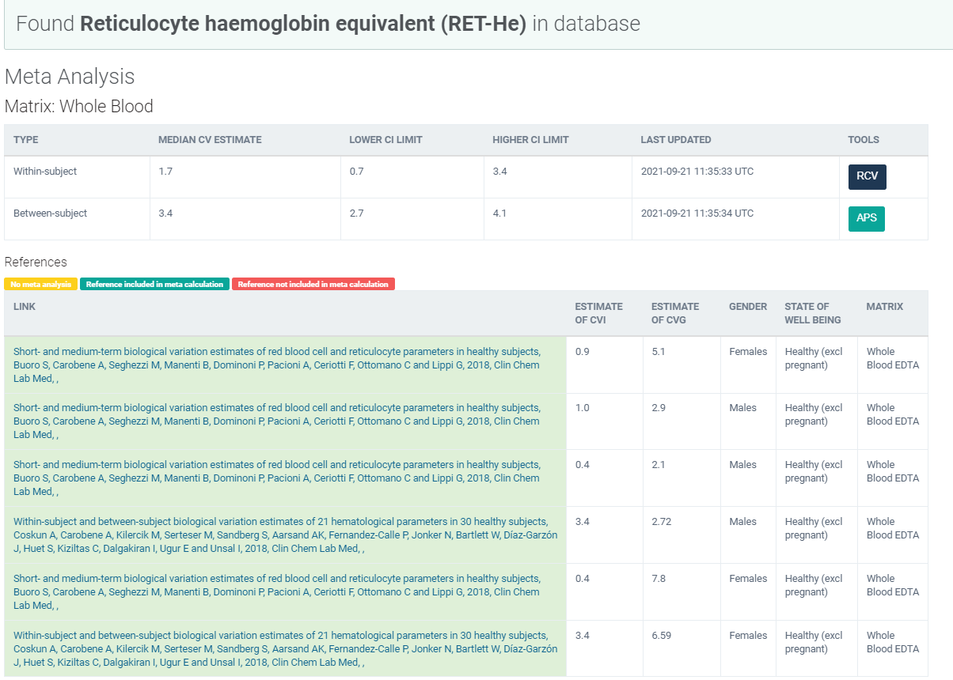
Legge inn:
1.7 | CVi
3.4 | CVg | Prosent
 | ROT av (CVi2 + CVg2) | 3.80
 | I < | 0.85
 | B < | 0.95
 | TE< | 2.35

Kopi fra EFLM database 210811 |  | EFLM Biological Variation

